C1
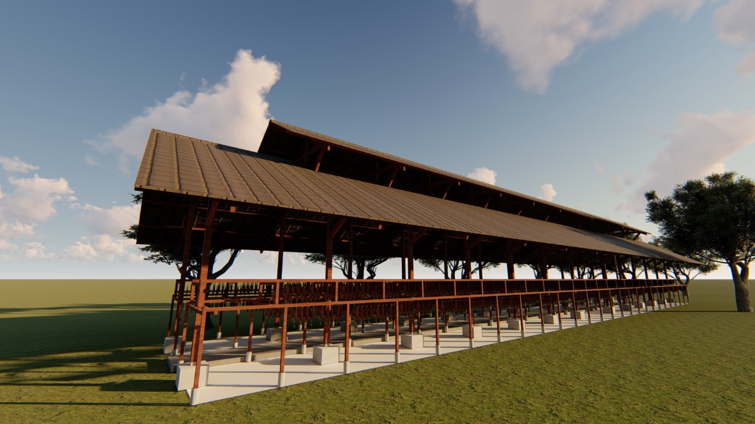

 |  |  |  | Kode Pos 23671

ENGINEERING ESTIMATE ( E E )

 | NAMA PAKET | : | PERENCANAAN PEMBANGUNAN KANDANG AYAM PETELUR

 | LOKASI | : | ACEH BARAT

 | TAHUN ANGGARAN | : | 2023

KONSULTAN PERENCANA

REKAP
REKAPITULASI

Pekerjaan |  | : | PERENCANAAN PEMBANGUNAN KANDANG AYAM PETELUR
Lokasi |  | : | ACEH BARAT
Tahun Anggaran |  | : | 2023
Instansi |  | : | ........

NO | URAIAN PEKERJAAN |  |  | JUMLAH HARGA (Rp)
1 | 2 |  |  | 3
I | PEKERJAAN PERSIAPAN |  |  | Rp. | 14,544,340
II | PEKERJAAN KANDANG (2 UNIT) |  |  | Rp. | 428,333,703
III | PEKERJAAN GUDANG PAKAN & RUMAH PEKERJA |  |  | Rp. | 76,205,835
IV | PEKERJAAN TOILET |  |  | Rp. | 41,583,604
V | PEKERJAAN GUDANG LIMBAH |  |  | Rp. | 9,299,152
VI | PEKERJAAN PAGAR,SANITASI & PLUMBING |  |  | Rp. | 57,620,914
 | TOTAL |  |  | Rp. | 627,587,549
 | PPN 11% |  |  | Rp. | 69,034,630 | Rp194,000,000.00 | 176,363,637
 | TOTAL |  |  | Rp. | 696,622,179 | 176,363,636
 | DIBULATKAN |  |  | Rp. | 696,620,000 |  | 451,223,913
 |  |  |  |  |  |  | 6,000,000,000
 | TERBILANG : | ENAM RATUS DELAPAN PULUH ENAM JUTA TUJUH RATUS LIMA PULUH RIBU RUPIAH

Meulaboh, Desember 2023
Konsultan Perencana,
CV. TRISAGOE DESIGN CONSULTANT
Ir.FAUZAN, ST
Direktur

 |  |  |  | 22,000.00 |  |  | 0
 |  |  |  | 137,000.00
 |  |  |  | 17,000.00

 | `

C2


B A C K U P D A T A

 | NAMA PAKET | : | PERENCANAAN PEMBANGUNAN KANDANG AYAM PETELUR

 | LOKASI | : | ACEH BARAT

 | TAHUN ANGGARAN | : | 2023

KONSULTAN PERENCANA

